Sheet1
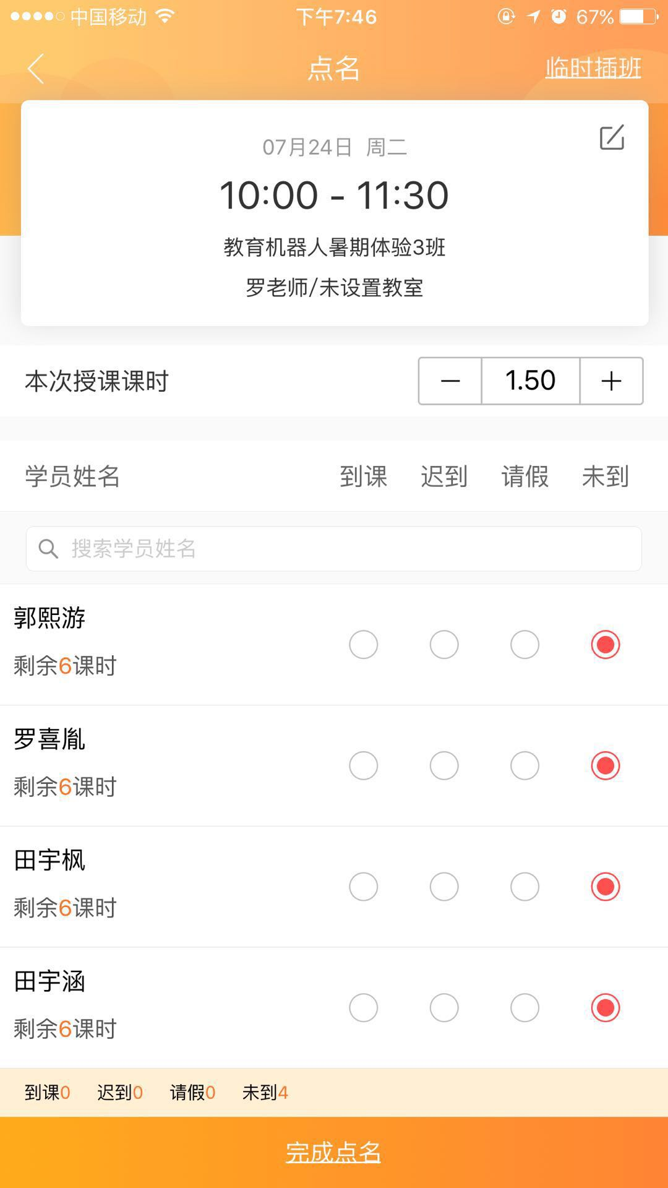
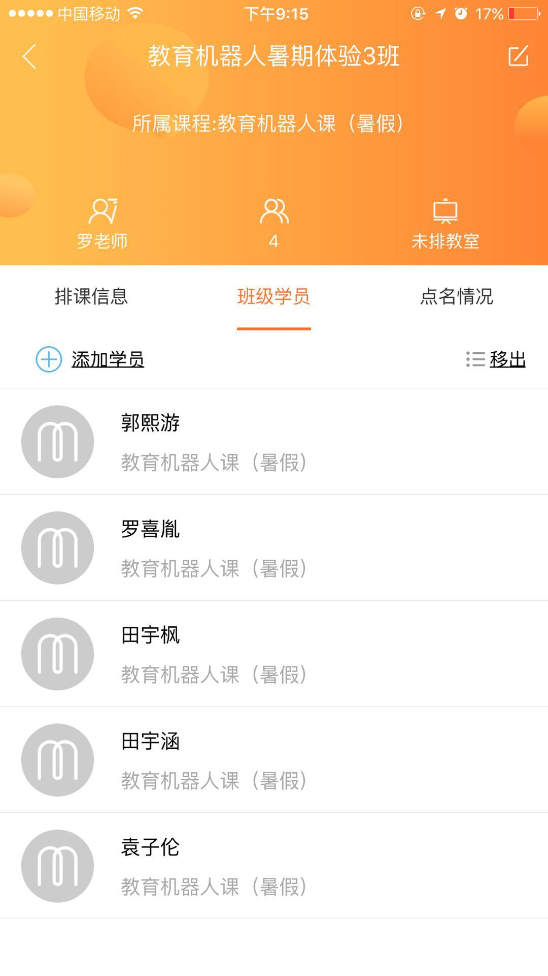
权限 | 内容 | 暑假第一周
上课老师 | 上课老师可以看到自己每一期课的排课安排（主要分春季、秋季、暑假、寒假） | 1.1 周一 | 1.2 周二 | 1.3 周三 | 1.4 周四 | 1.5 周五 | 1.6 周六 | 1.7 周日
 | 在最头上那里显示本周是第几周，然后在下面一行同时显示同一周的7天，如果今天是周五，就高亮周五那一天，然后下面显示当天排课具体时间段和年级等信息，点进去对应的时间段弹出界面显示具体的学生名字进行签到，选项包括（到课、请假），可以单个点名，或者全部点名，点名后允许修改一次，防止点错；如果没有排课则为空 |  |  |  |  | A段8:00-10:00 升初一
 | 排课分两种： 第一种是：每一期课固定的排课，假如设置了该期有16次课，如果设置了开始的第一周和具体星期几上课的，则每一周固定的那个星期几就默认有排课。 第二种是：临时排课（试课）则只有当天会有。
 | 调课功能： 情况1：如果出现节假日调课的，设计一个界面操作简单的，只需要选择需要调课的那一天（或单独某个时间段），然后再选择需要调到哪一天（或单独某个时间段），那么所有老师该天有课的所有排课信息会自动调到新的那一天（或单独某个时间段）。 情况2：个别老师临时调课，只适用该老师的一次调课，不影响其他老师相同时间段的调课 情况3：个别学生临时调一次班进行补课
 | 上课拍照功能主要是学生来上课后拍下他们当次课的一张照片（相当于刷脸签到）
 | 查询功能：根据学生姓名查询他们的上课情况（包括到课次数、具体哪几周到课或请假、如果存在补课则显示补课次数和对应第几周）、学校、联系方式、年级、分数等
前台老师 | 学生交费信息录入：交费次数、是否打折（如果打9折，自动计算总价）；拍照收据信息上传功能
 | 查询功能：学生交费情况、请假次数、剩课次数、续费情况
管理员 | 设置每一期上课课时、排课安排、每一个年级的单价（方便选择对应年级和课时后自动计算总价）
 | 权限的分配
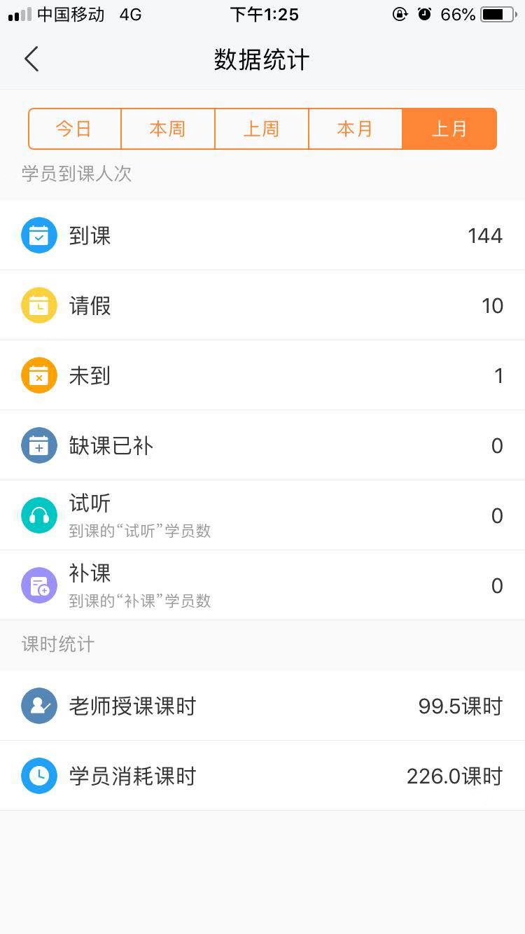
 | 每月每个老师的上课课次统计
 | 上课老师和前台老师的功能都包含在内

